2.1.お知らせ一覧画面
2.1.お知らせ一覧画面
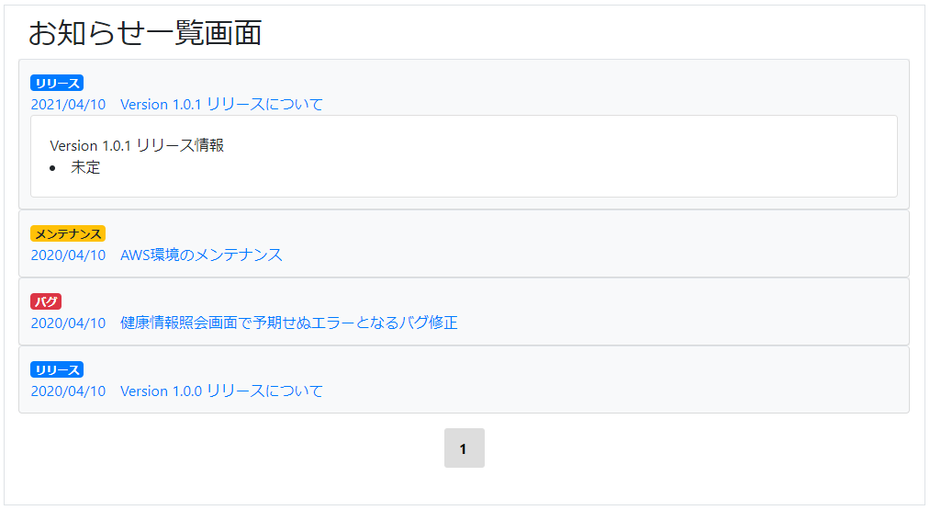

2.1.1.画面レイアウト

 | # | 項目名 |  |  | タグ種別 | 属性 | 桁 | 必須 | その他
 | 1 | お知らせ日時 |  |  | 表示
 | 2 | お知らせタイトル |  |  | 表示
 | 3 | お知らせ詳細 |  |  | 表示

2.1.2.処理詳細

 | # | アクション |  | 処理概要 |  | 処理詳細 |  |  |  | 例外概要 | 例外詳細
 | 1 | 初期表示 |  | お知らせ一覧JSONを取得 |  | 3.1.お知らせ情報JSON シート 3.1.1. お知らせ一覧JSON からお知らせJSONを取得 |  |  |  | S3ダウンロードエラー | エラーコード：DE0027 エラーメッセージ：S3のファイルダウンロードに失敗しました。backet=2.1.4.1.S3ダウンロード処理のバケット参照, key=2.1.4.1.S3ダウンロード処理のキーを参照
 | 2 |  |  |  |  | Indexの降順でソート |  |  |  | - | -
 | 3 |  |  | システム設定情報を取得 |  | - |  |  |  | - | -
 | 4 |  |  | お知らせ詳細をトグルで非表示 |  | - |  |  |  | - | -
 | 5 | お知らせ日時及びお知らせタイトルをクリック |  | お知らせ詳細をトグルで表示/非表示を制御 |  | - |  |  |  | - | -

2.1.3.DB処理

2.1.4.備考

 | 2.1.4.1.S3ダウンロード処理
 |  | 以下のバケット、キーにお知らせJSONをダウンロードする
 |  | 実際のダウンロード処理は共通処理を使う
 |  | バケット
 |  |  | 01_AWS設計 1.2.環境設定値シート 1.4.S3 設定 参照
 |  | キー
 |  |  | 01_AWS設計 2.1.S3詳細設計シート 2.1.1.キー情報 参照

